关系图
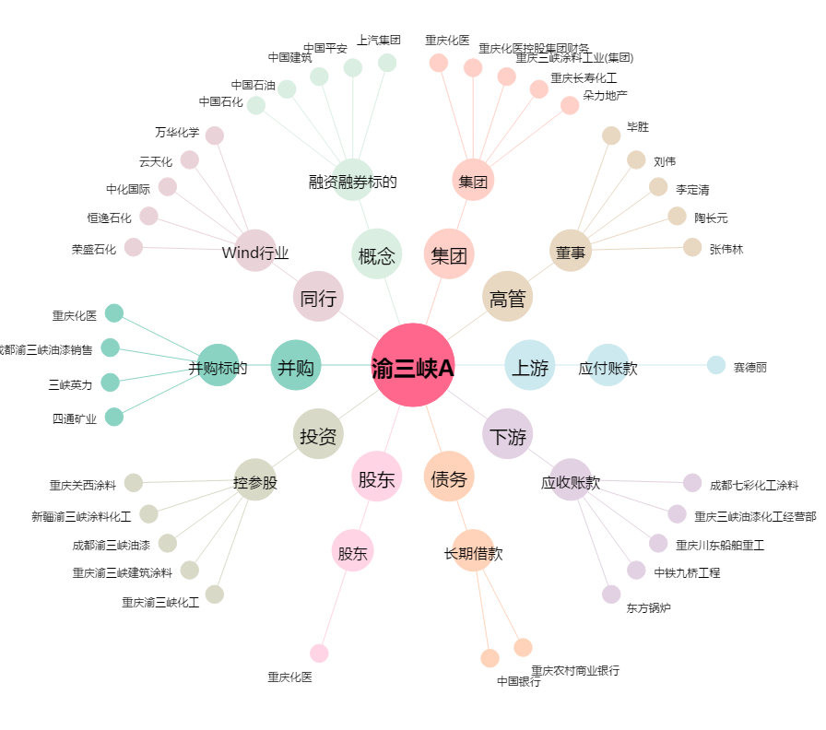
渝三峡A[000565.SZ] - 关系概览图

